Fatura B1 (GD II) OK
B1 Res |  |  | Vigência das Tarifas: | 2026-08-07 | 2025: | 2025-01-01 |  |  |  |  | Bandeira | R$/kWh | ANEEL em 29/06 |  | TUSD FIO B
 |  |  |  |  |  |  |  |  |  |  | VERDE | 0.00000
TARIFA | TARIFA ANTIGA - REH 3370/2024 |  |  | TARIFA NOVA - REH xxxx/2025 |  |  | Tarifas Proporcionalizadas |  |  |  | BAM | 0.01885 |  |  | TARIFA | TARIFA ANTIGA - REH 3370/2024 |  |  | TARIFA NOVA - REH xxxx/2025 | Tarifas Proporcionalizadas
 | Tusd | TE | TUSD + TE | Tusd | TE | TUSD + TE | Tusd | TE | TUSD + TE |  | BVM1 | 0.04463 |  |  |  | Tusd (R$/kWh) |  |  | Tusd (R$/kWh) | Tusd (R$/kWh)
B1 | 0.468630 | 0.320680 | 0.789310 | 0.506320 | 0.337390 | 0.843710 | 0.491008 | 0.330602 | 0.821610 |  | BVM2 | 0.07877 |  |  | B1 | 0.203831 |  |  | 0.209152 | 0.206990
CDE Escassez Hídrica | 0.000188 | -0.004403 | 0.003605 | 0.000184 | -0.000532 | -0.000348 | 0.000186 | -0.002105 | -0.001919
TE SCEE |  |  |  |  | 0.0506085 |  |  | 0.030049 |  |  | Escassez Hídrica | 0.14200 |  | CUSTO |  | Part. TUSD (%) | Part. TE (%) | Tusd (R$/kWh) | TE (R$/kWh)
 |  |  |  |  |  |  |  |  |  |  |  |  |  | CDE CONTAS
 |  |  |  |  |  | Fatura |  |  |  | Vigência das Tarifas (troca Bandeira): | 2026-08-01 |  |  | CDE COVID |  |  |  |  | 0.000000
INSTALAÇÃO | 1280804 |  |  |  |  | Aug-26 |  |  | Altere a bandeira na célula abaixo |  |  |  |  | CDE ESCASSEZ HÍDRICA |  |  |  | 0.000184 | -0.000532
 |  |  |  |  |  |  |  |  | BAM | BAM
Leitura Anterior | Nº de dias tarifa Anterior | Nº de dias tarifa Nova | Leitura Atual |  |  |  |  | Leitura Anterior | Nº de dias tarifa Anterior | Nº de dias tarifa Nova | Leitura Atual
2026-07-24 | 13 | 19 | 2026-08-25 |  |  |  |  | 2026-07-24 | 7 | 25 | 2026-08-25 |  | Documento Impressão |  | 1025310412

Descrição | Unidade | Quantidade | Preço Unit (R$) com tributos | Valor Total (R$) | PIS/COFINS (R$) | Base de Cálculo ICMS (R$) | Alíquota ICMS (%) | ICMS (R$) | Preço Unit (R$) | Tributos | Base de Cálc (R$) | Alíquota (%) | Valor (R$) | não está contabilizando injetada
 |  |  |  |  |  |  |  |  |  |  |  |  |  |  |  | TUSD Fio B | Receita Fio B
TUSD - Consumo | kWh | 149.0000 | 0.63046980 | 93.94 | 4.81 | 93.94 | 17% | 15.97 | 0.49100844 | PIS | 133.46 | 1.10% | 1.47 |  |  | 0.206990 | 30.84
TE - Consumo | kWh | 149.0000 | 0.42449664 | 63.25 | 3.24 | 63.25 |  | 10.75 | 0.33060156 | PIS Inj | (43.89) | 1.10% | (0.48)
Adicional BAM | kWh | 149.0000 | 0.02416107 | 3.60 | 0.18 | 3.61 |  | 0.61 | 0.01885000 | COFINS | 133.46 | 5.07% | 6.77
Adicional BVM1 | kWh | - | 0.00000000 | - | - | - |  | - | 0.04463000 | COFINS Inj | (43.89) | 5.07% | (2.23)
Adicional BVM2 | kWh | - | 0.00000000 | - | - | - |  | - | 0.07877000
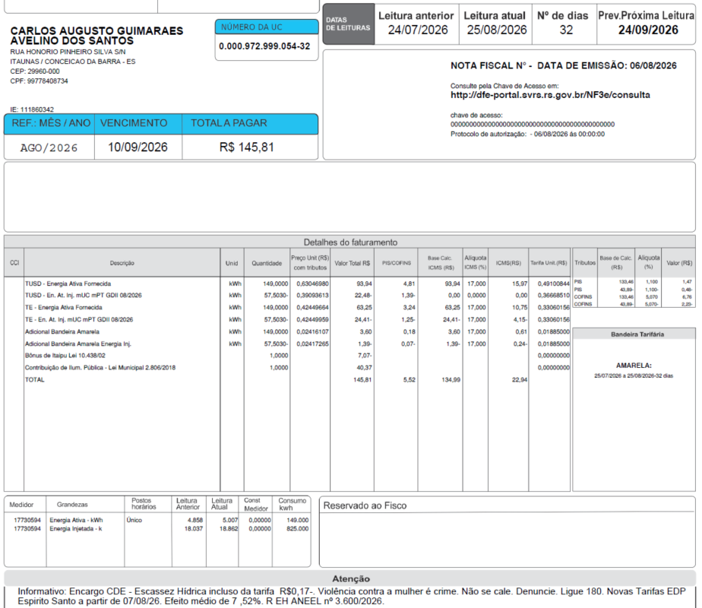
Adicional EH | kWh | - | 0.00000000 | - | - | - |  | - | 0.14200000

TUSD - Consumo inj | kWh | (57.5030) | 0.39093613 | (22.48) | (1.39) | - | 0% | - | 0.36670351
TE - Consumo inj | kWh | (57.5030) | 0.42449959 | (24.41) | (1.25) | -24.41 | 17% | -4.15 | 0.33060156
Adicional BAM inj | kWh | (57.5030) | 0.02417265 | (1.39) | (0.07) | -1.39 |  | -0.24 | 0.01885000
Adicional BVM1 inj | kWh | - | 0.00000000 | - | - | - |  | - | 0.04463000
Adicional BVM2 inj | kWh | - | 0.00000000 | - | - | - |  | - | 0.07877000
Adicional EH inj | kWh | - | 0.00000000 | - | - | - |  | - | 0.14200000

Multas
Juros
Doações
Bônus/Descontos |  |  |  | (7.07)
CIP |  |  |  | 40.37

TOTAL |  |  |  | 145.81 | 5.53 | 135.00 |  | 22.95

Informativo Escassez Hídrica |  | 149.00 | 0.00018563 | -0.00210455 | (0.29)
 |  | -57.50 | 0.00013864 | -0.00210455 | 0.11
 |  |  |  |  | (0.17)

Perc. de Redução da Energia Injetada |  |  | TUSD | 73.90% | TE | 100.00% | A partir de 01/01/2026
 |  |  | TUSD | 75.22% | TE | 100.00% | A partir de 07/08/2026
Fatura B1 Residencial
 |  | Qtde | TUSD | TE | TUSD + TE | R$
Fornecimento de Energia Elétrica |  |  |  |  |  | 112.53

Energia Fornecida |  | 149.00 | 0.49100844 | 0.33060156 | 0.82161000 | 122.42

Adicional BAM |  | 149.00 |  | 0.01885 |  | 2.81
Adicional BVM 1 |  | - |  | 0.04463 |  | 0.00
Adicional BVM 2 |  | - |  | 0.07877 |  | 0.00
Adicional Escassez Hídrica |  | - |  | 0.01885 |  | 0.00
 |  |  |  |  |  |  |  |  |  | Valor da fatura
Energia Injetada |  | -57.50 | 0.36670351394 | 0.33060156 | 0.69730508 | -40.10 | 0.34631757 | 0.1452 |  | 0.39491809
 |  |  |  |  |  |  | 0.380853904 | 0.23342658632
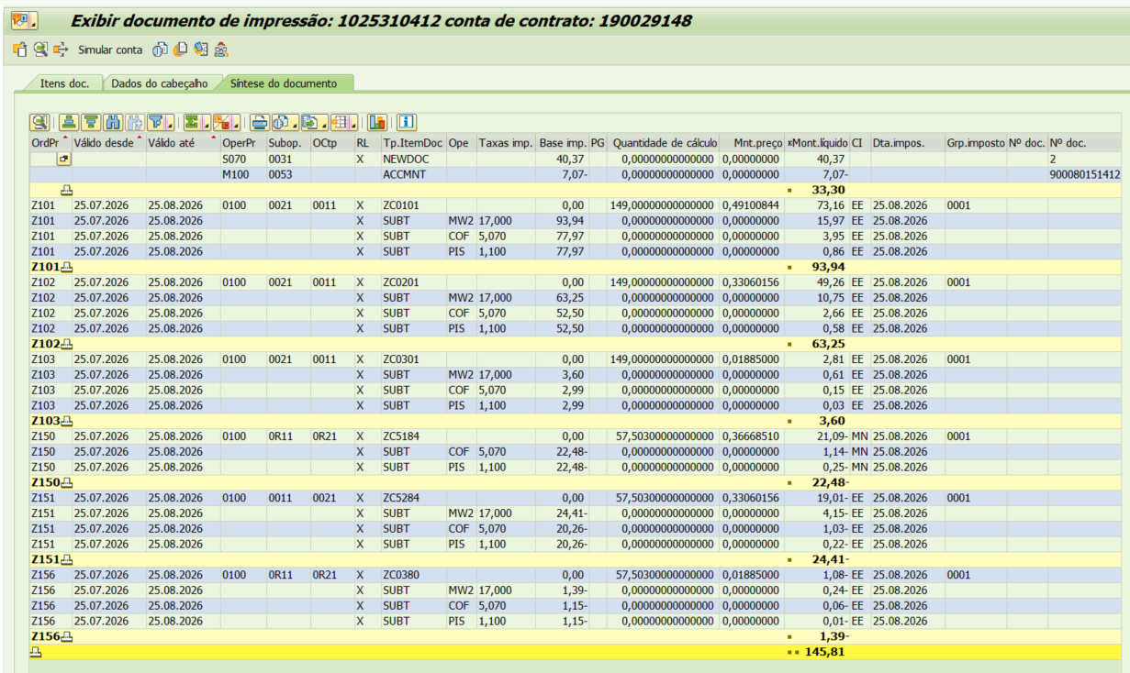
Adicional BAM |  | (57.50) |  | 0.01885 |  | -1.08
Adicional BVM 1 |  | - |  | 0.04463 |  | 0.00
Adicional BVM 2 |  | - |  | 0.07877 |  | 0.00
Adicional Escassez Hídrica |  | - |  | 0.01885 |  | 0.00

 |  |  |  |  |  | 84.05
 |  |  |  |  |  | 26.35
 |  | Base de Cálculo
PIS |  | 133.46 | 1.10% |  |  | 1.47
PIS Eneg Inj |  | -43.89 | 1.10% |  |  | -0.48
COFINS |  | 133.46 | 5.07% |  |  | 6.77
COFINS Eneg Inj |  | -43.89 | 5.07% |  |  | -2.23
ICMS |  | 160.80 | 17% |  |  | 27.34
ICMS Eneg Inj |  | -25.80 | 17% |  |  | -4.39

Informativo Escassez Hídrica |  | 91.50 | 0.00018563 | -0.00210455 |  | (0.18)

Fatura B2 (GD II) OK
 | B2 |  |  | Vigência das Tarifas: | 2026-08-07 | 2025: | 2025-01-01 |  |  |  |  | Bandeira | R$/kWh | ANEEL em 29/06 |  | TUSD FIO B
 |  |  |  |  |  |  |  |  |  |  |  | VERDE | 0.00000
 | TARIFA | TARIFA ANTIGA - REH 3370/2024 |  |  | TARIFA NOVA - REH xxxx/2025 |  |  | Tarifas Proporcionalizadas |  |  |  | BAM | 0.01885 |  |  | TARIFA | TARIFA ANTIGA - REH 3370/2024 |  |  | TARIFA NOVA - REH xxxx/2025 | Tarifas Proporcionalizadas
 |  | Tusd | TE | TUSD + TE | Tusd | TE | TUSD + TE | Tusd | TE | TUSD + TE |  | BVM1 | 0.04463 |  |  |  | Tusd (R$/kWh) |  |  | Tusd (R$/kWh) | Tusd (R$/kWh)
 | B2 | 0.468630 | 0.320680 | 0.789310 | 0.506320 | 0.337390 | 0.843710 | 0.486219 | 0.328478 | 0.814697 |  | BVM2 | 0.07877 |  |  | B2 | 0.203831 |  |  | 0.209152 | 0.206314
 | B1 | 0.468630 | 0.320680 | 0.789310 | 0.506320 | 0.337390 | 0.843710 | 0.486219 | 0.328478 | 0.814697
 | CDE Escassez Hídrica | 0.000188 | -0.004403 | 0.003605 | 0.000184 | -0.000532 | -0.000348 | 0.000186 | -0.002597 | -0.002410 |  | Escassez Hídrica | 0.14200 |  | CUSTO |  | Part. TUSD (%) | Part. TE (%) | Tusd (R$/kWh) | TE (R$/kWh)
 |  |  |  |  |  |  |  |  |  |  |  |  |  |  | CDE CONTAS
 |  |  |  |  |  |  | Fatura |  |  |  | Vigência das Tarifas (troca Bandeira): | 2026-08-01 |  |  | CDE COVID |  |  |  |  | 0.000000
 | INSTALAÇÃO | 1687996 |  |  |  |  | Aug-26 |  |  | Altere a bandeira na célula abaixo |  |  |  |  | CDE ESCASSEZ HÍDRICA |  |  |  | 0.000184 | -0.000532
 |  |  |  |  |  |  |  |  |  | BAM | BAM
 | Leitura Anterior | Nº de dias tarifa Anterior | Nº de dias tarifa Nova | Leitura Atual |  |  |  |  | Leitura Anterior | Nº de dias tarifa Anterior | Nº de dias tarifa Nova | Leitura Atual
 | 2026-07-21 | 16 | 14 | 2026-08-20 |  |  |  |  | 2026-07-21 | 10 | 20 | 2026-08-20 |  | Documento Impressão |  | 1025310490

 | Descrição | Unidade | Quantidade | Preço Unit (R$) com tributos | Valor Total (R$) | PIS/COFINS (R$) | Base de Cálculo ICMS (R$) | Alíquota ICMS (%) | ICMS (R$) | Preço Unit (R$) | Tributos | Base de Cálc (R$) | Alíquota (%) | Valor (R$) | não está contabilizando injetada
 |  |  |  |  |  |  |  |  |  |  |  |  |  |  |  |  | TUSD Fio B | Receita Fio B
 | TUSD - Consumo | kWh | 297.0000 | 0.62434343 | 185.43 | 9.50 | 185.42 | 17% | 31.52 | 0.48621867 | PIS | 263.85 | 1.10% | 2.90 |  |  | 0.206314 | 61.28
 | TE - Consumo | kWh | 297.0000 | 0.42181818 | 125.28 | 6.42 | 125.27 |  | 21.30 | 0.32847800 | PIS Inj | (218.66) | 1.10% | (2.41)
 | Adicional BAM | kWh | 297.0000 | 0.02420875 | 7.19 | 0.37 | 7.19 |  | 1.22 | 0.01885000 | COFINS | 263.85 | 5.07% | 13.38
 | Adicional BVM1 | kWh | - | 0.00000000 | - | - | - |  | - | 0.04463000 | COFINS Inj | (218.66) | 5.07% | (11.09)
 | Adicional BVM2 | kWh | - | 0.00000000 | - | - | - |  | - | 0.07877000
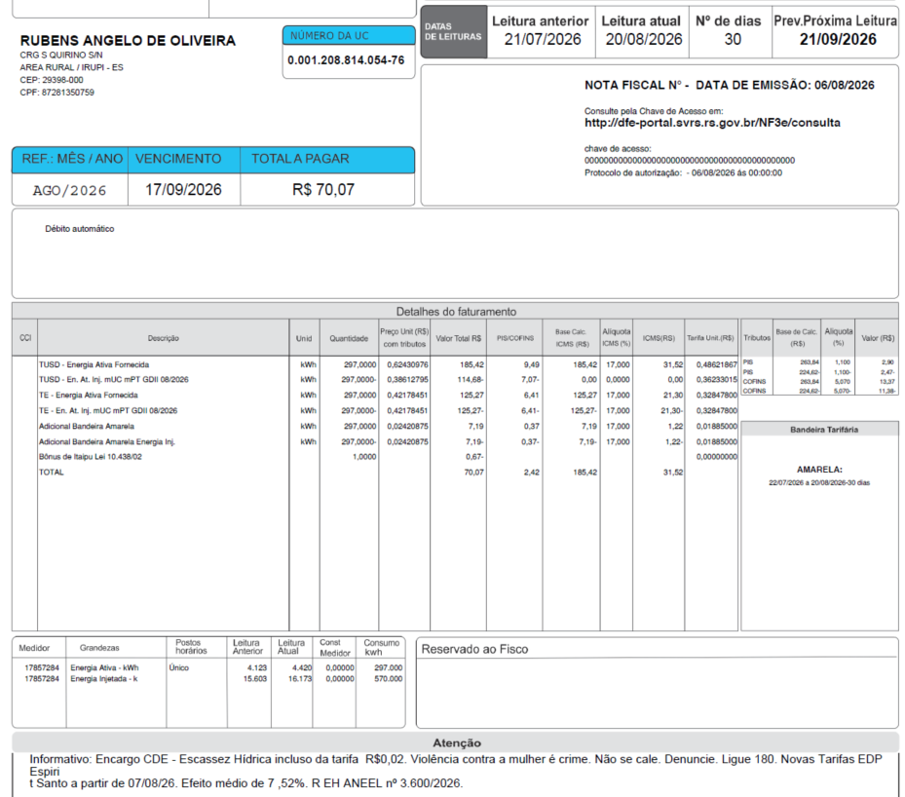
 | Adicional EH | kWh | - | 0.00000000 | - | - | - |  | - | 0.14200000

 | TUSD - Consumo inj | kWh | (297.0000) | 0.38616162 | (114.69) | (7.08) | - | 0% | 0 | 0.36231070
 | TE - Consumo inj | kWh | (297.0000) | 0.42181818 | (125.28) | (6.42) | -125.27 | 17% | -21.30 | 0.32847800
 | Adicional BAM inj | kWh | (297.0000) | 0.02420875 | (7.19) | (0.37) | -7.19 |  | -1.22 | 0.01885000
 | Adicional BVM1 inj | kWh | - | 0.00000000 | - | - | - |  | - | 0.04463000
 | Adicional BVM2 inj | kWh | - | 0.00000000 | - | - | - |  | - | 0.07877000
 | Adicional EH inj | kWh | - | 0.00000000 | - | - | - |  | - | 0.14200000

 | Multas
 | Juros
 | Doações |  |  |  | (0.67)
 | Bônus/Descontos
 | CIP

 | TOTAL |  |  |  | 70.07 | 2.42 | 185.42 |  | 31.52

 | Informativo Escassez | 297.00 | 0.00018609 | -0.00259652 | (0.72)
 |  | -297.00 | 0.00013866 | -0.00259652 | 0.73
 |  |  |  |  | 0.01

 | Se for base reduzida: (célula I18 = 12%)
 |  |  | Com tributos
 | PIS | 1.10% | 260.79 | x | 1.10% | 2.87
 | COFINS | 5.07% | 260.79 | x | 5.07% | 13.22
Rural c/ incrição | ICMS | 4.00% | 91.61 | x | 12.00% | 10.99 | 274.84
 |  |  |  | -
 |  | Base de cálculo reduzida = | Importe
 |  |  | 12% x 4%

 | Perc. de Redução da Energia Injetada |  |  | TUSD | 73.90% | TE | 100.00% | A partir de 01/01/2026
 |  |  |  | TUSD | 75.22% | TE | 100.00% | A partir de 07/08/2026
 | Fatura B2
 |  |  | Qtde | TUSD | TE | TUSD + TE | R$
 | Fornecimento de Energia Elétrica |  |  |  |  |  | #REF!

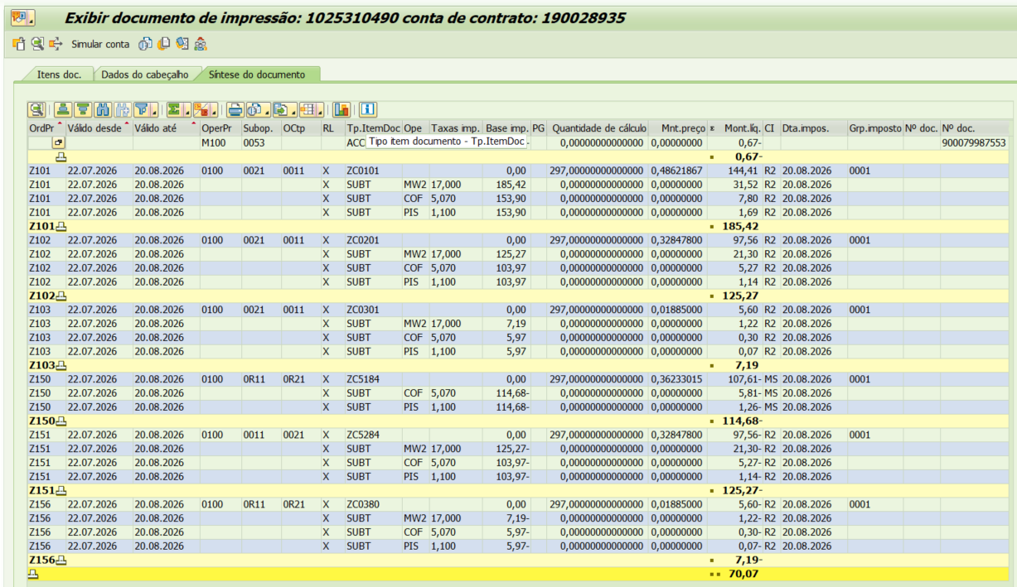
 | Energia Fornecida |  | 297.00 | 0.48621867 | 0.32847800 | 0.81469667 | 241.97
 |  |  |  |  |  |  |  |  | 17.01 | 10.9
 | Adicional BAM |  | 297.00 |  | 0.01885 |  | 5.60 |  | 205 | 131.26
 | Adicional BVM 1 |  | - |  | 0.04463 |  | 0.00 |  | 222.01 | 142.16
 | Adicional BVM 2 |  | - |  | 0.07877 |  | 0.00
 | Adicional Escassez Hídrica |  | - |  | 0.14200 |  | 0.00

 | Energia Injetada |  | -297.00 | 0.36231070165 | 0.32847800 | 0.69078870 | -205.17

 | Adicional BAM |  | - |  | 0.01885 |  | 0.00
 | Adicional BVM 1 |  | - |  | 0.04463 |  | 0.00
 | Adicional BVM 2 |  | - |  | 0.07877 |  | 0.00
 | Adicional Escassez Hídrica |  | - |  | 0.14200 |  | 0.00

 |  |  |  |  |  |  | 42.40
 |  |  |  |  |  |  | 26.35
 |  |  | Base de Cálculo
 | PIS |  | 263.85 | 1.10% |  |  | 2.90
 | PIS Eneg Inj |  | -218.66 | 1.10% |  |  | -2.41
 | COFINS |  | 263.85 | 5.07% |  |  | 13.38
 | COFINS Eneg Inj |  | -218.66 | 5.07% |  |  | -11.09
 | ICMS |  | 317.89 | 17% |  |  | 54.04
 | ICMS Eneg Inj |  | -125.27 | 17% |  |  | -21.30

 | Informativo Escassez Hídrica |  | 0.00 | 0.00018609 | -0.00241044 |  | -

Fatura B3 (GD II) OK
B3 |  |  | Vigência das Tarifas: | 2026-08-07 | 2025: | 2025-01-01 |  |  |  |  | Bandeira | R$/kWh | ANEEL em 29/06 |  | TUSD FIO B
 |  |  |  |  |  |  |  |  |  |  | VERDE | 0.00000
TARIFA R$ kWh | TARIFA ANTIGA - REH 3370/2024 |  |  | TARIFA NOVA - REH xxxx/2025 |  |  | Tarifas Proporcionalizadas |  |  |  | BAM | 0.01885 |  |  | TARIFA | TARIFA ANTIGA - REH 3370/2024 |  |  | TARIFA NOVA - REH xxxx/2025 | Tarifas Proporcionalizadas
 | Tusd | TE | TUSD + TE | Tusd | TE | TUSD + TE | Tusd | TE | TUSD + TE |  | BVM1 | 0.04463 |  |  |  | Tusd (R$/kWh) |  |  | Tusd (R$/kWh) | Tusd (R$/kWh)
B3 | 0.468630 | 0.320680 | 0.789310 | 0.506320 | 0.337390 | 0.843710 | 0.477424 | 0.324579 | 0.802003 |  | BVM2 | 0.07877 |  |  | B3 | 0.203831 |  |  | 0.209152 | 0.205072
CDE Escassez Hídrica | 0.000188 | -0.004403 | 0.003605 | 0.000184 | -0.000532 | -0.000348 | 0.000187 | -0.003500 | -0.003313
TE SCEE |  |  |  |  | 0.0506085 |  |  | 0.011809 |  |  | Escassez Hídrica | 0.14200 |  | CUSTO |  | Part. TUSD (%) | Part. TE (%) | Tusd (R$/kWh) | TE (R$/kWh)
 |  |  |  |  |  |  |  |  |  |  |  |  |  | CDE CONTAS
 |  |  |  |  |  | Fatura |  |  |  | Vigência das Tarifas (troca Bandeira): | 2026-08-01 |  |  | CDE COVID |  |  |  |  | 0.000000
INSTALAÇÃO | 160392975 |  |  |  |  | Aug-26 |  |  | Altere a bandeira na célula abaixo |  |  |  |  | CDE ESCASSEZ HÍDRICA |  |  |  | 0.000184 | -0.000532
 |  |  |  |  |  |  |  |  | BAM | BAM
Leitura Anterior | Nº de dias tarifa Anterior | Nº de dias tarifa Nova | Leitura Atual |  |  |  |  | Leitura Anterior | Nº de dias tarifa Anterior | Nº de dias tarifa Nova | Leitura Atual
2026-07-14 | 23 | 7 | 2026-08-13 |  |  |  |  | 2026-07-14 | 17 | 13 | 2026-08-13 |  | Documento Impressão |  | 1025310638

Descrição | Unidade | Quantidade | Preço Unit (R$) com tributos | Valor Total (R$) | PIS/COFINS (R$) | Base de Cálculo ICMS (R$) | Alíquota ICMS (%) | ICMS (R$) | Preço Unit (R$) | Tributos | Base de Cálc (R$) | Alíquota (%) | Valor (R$) | não está contabilizando injetada
 |  |  |  |  |  |  |  |  |  |  |  |  |  |  |  | TUSD Fio B | Receita Fio B
TUSD - Consumo | kWh | 1,078.0000 | 0.61302412 | 660.84 | 33.84 | 660.85 | 17% | 112.34 | 0.47742433 | PIS | 943.07 | 1.10% | 10.37 |  |  | 0.205072 | 221.07
TE - Consumo | kWh | 1,078.0000 | 0.41678108 | 449.29 | 23.01 | 449.28 |  | 76.38 | 0.32457900 | PIS Inj | (2,297.77) | 1.10% | (25.28)
Adicional BAM | kWh | 1,078.0000 | 0.02421150 | 26.10 | 1.34 | 26.09 |  | 4.44 | 0.01885000 | COFINS | 943.07 | 5.07% | 47.81
Adicional BVM1 | kWh | - | 0.00000000 | - | - | - |  | - | 0.04463000 | COFINS Inj | (2,297.77) | 5.07% | (116.50)
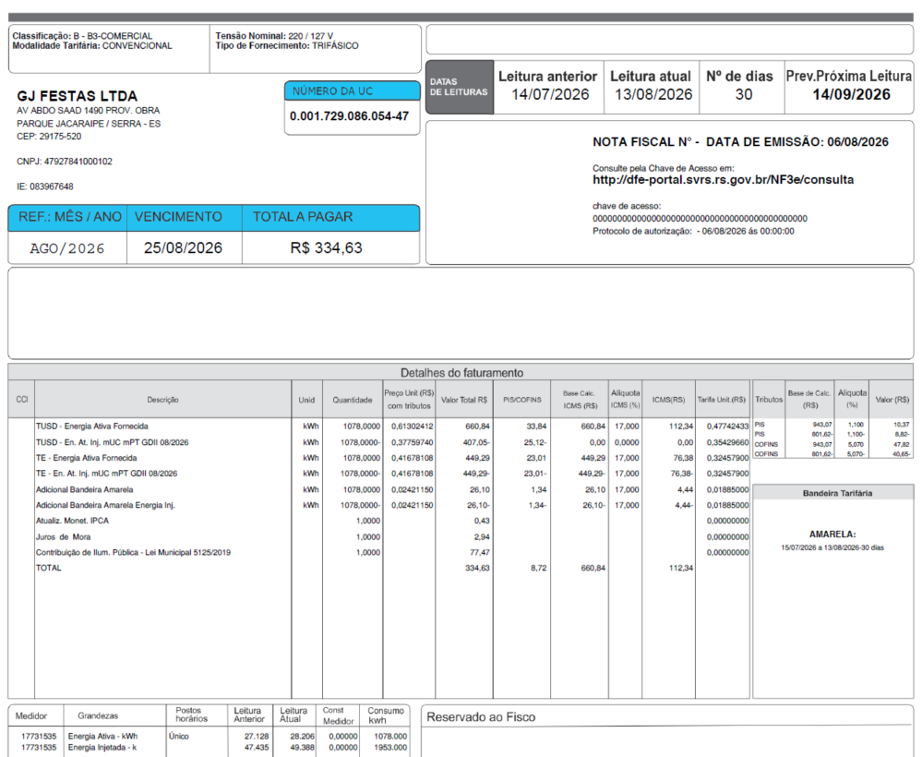
Adicional BVM2 | kWh | - | 0.00000000 | - | - | - |  | - | 0.07877000
Adicional EH | kWh | - | 0.00000000 | - | - | - |  | - | 0.14200000

TUSD - Consumo inj | kWh | (1,078.0000) | 0.37757885 | (407.03) | (25.11) | - | 0% | 0 | 0.35428705
TE - Consumo inj | kWh | (1,078.0000) | 0.41678108 | (449.29) | (23.01) | -449.28 | 17% | -76.38 | 0.32457900
Adicional BAM inj | kWh | (1,078.0000) | 0.02421150 | (26.10) | (1.34) | -26.09 |  | -4.44 | 0.01885000
Adicional BVM1 inj | kWh | - | 0.00000000 | - | - | - |  | - | 0.04463000
Adicional BVM2 inj | kWh | - | 0.00000000 | - | - | - |  | - | 0.07877000
Adicional EH inj | kWh | - | 0.00000000 | - | - | - |  | - | 0.14200000

Multas |  |  |  | 0.43
Juros
Doações |  |  |  | 2.94
Bônus/Descontos
CIP |  |  |  | 77.47

TOTAL |  |  |  | 334.65 | 8.73 | 660.85 |  | 112.34

Informativo Escassez Hídrica |  | 1,078.00 | 0.00018692 | -0.00349983 | (3.57)
 |  | -1,078.00 | 0.00013871 | -0.00349983 | 3.62
 |  |  |  |  | 0.05

Perc. de Redução da Energia Injetada |  |  | TUSD | 73.90% | TE | 100.00% | A partir de 01/01/2026 |  | 0.34631757 | 0.265510137
 |  |  | TUSD | 75.22% | TE | 100.00% | A partir de 07/08/2026 |  | 0.380853904 | 0.088865910933
Fatura B1 Residencial
 |  | Qtde | TUSD | TE | TUSD + TE | R$
Fornecimento de Energia Elétrica |  |  |  |  |  | 161.50

Energia Fornecida |  | 1,078.00 | 0.47742433 | 0.32457900 | 0.80200333 | 864.56

Adicional BAM |  | 1,078.00 |  | 0.01885 |  | 20.32
Adicional BVM 1 |  | - |  | 0.04463 |  | 0.00
Adicional BVM 2 |  | - |  | 0.07877 |  | 0.00
Adicional Escassez Hídrica |  | - |  | 0.14200 |  | 0.00
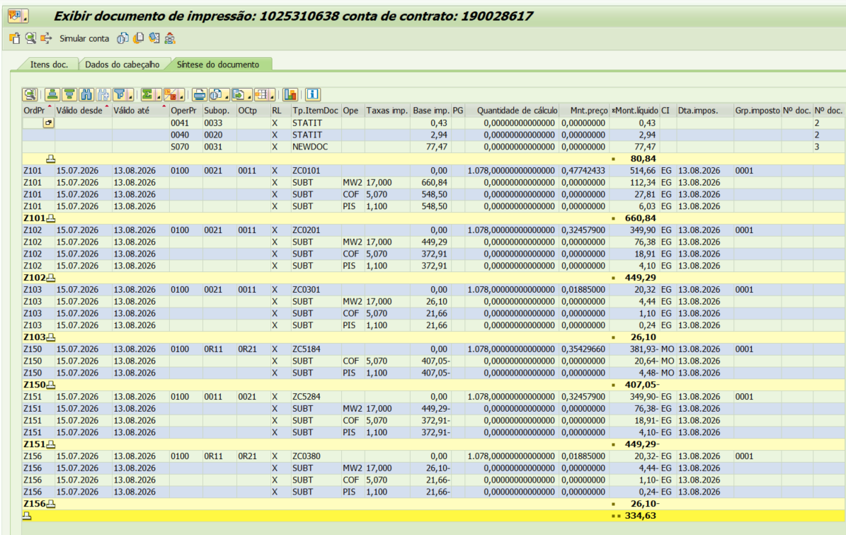
Energia Injetada |  | -1,078.00 | 0.35428704928 | 0.32457900 | 0.67886605 | -731.82

Adicional BAM |  | (1,078.00) |  | 0.01885 |  | -20.32
Adicional BVM 1 |  | - |  | 0.04463 |  | 0.00
Adicional BVM 2 |  | - |  | 0.07877 |  | 0.00
Adicional Escassez Hídrica |  | - |  | 0.14200 |  | 0.00

 |  |  |  |  |  | 132.74

 |  | Base de Cálculo
PIS |  | 943.07 | 1.10% |  |  | 10.37
PIS Eneg Inj |  | -2297.77 | 1.10% |  |  | -25.28
COFINS |  | 943.07 | 5.07% |  |  | 47.81
COFINS Eneg Inj |  | -2297.77 | 5.07% |  |  | -116.50
ICMS |  | 1136.23 | 17% |  |  | 193.16
ICMS Eneg Inj |  | -475.37 | 17% |  |  | -80.81

Informativo Escassez Hídrica |  | 0.00 | 0.00018692 | -0.00349983 |  | -

Fatura B2 IRRIG (GD II) OK
 | B2 |  |  | Vigência das Tarifas: | 2026-08-07 | 2025: | 2025-01-01 |  |  |  |  | Bandeira | R$/kWh | ANEEL em 29/06 |  | TUSD FIO B
 |  |  |  |  |  |  |  |  |  |  |  | VERDE | 0.00000
 | TARIFA | TARIFA ANTIGA - REH 3370/2024 |  |  | TARIFA NOVA - REH xxxx/2025 |  |  | Tarifas Proporcionalizadas |  |  |  | BAM | 0.01885 |  |  | TARIFA | TARIFA ANTIGA - REH 3370/2024 |  |  | TARIFA NOVA - REH xxxx/2025 | Tarifas Proporcionalizadas
 |  | Tusd | TE | TUSD + TE | Tusd | TE | TUSD + TE | Tusd | TE | TUSD + TE |  | BVM1 | 0.04463 |  |  |  | Tusd (R$/kWh) |  |  | Tusd (R$/kWh) | Tusd (R$/kWh)
 | B2 | 0.468630 | 0.320680 | 0.789310 | 0.506320 | 0.337390 | 0.843710 | 0.486219 | 0.328478 | 0.814697 |  | BVM2 | 0.07877 |  |  | B2 | 0.203831 |  |  | 0.209152 | 0.206314
 | CDE Escassez Hídrica | 0.000188 | -0.004403 | 0.003605 | 0.000184 | -0.000532 | -0.000348 | 0.000186 | -0.002597 | -0.002410
 | TE SCEE |  |  |  |  | 0.0506085 |  |  | 0.023617 |  |  | Escassez Hídrica | 0.14200 |  | CUSTO |  | Part. TUSD (%) | Part. TE (%) | Tusd (R$/kWh) | TE (R$/kWh)
 |  |  |  |  |  |  |  |  |  |  |  |  |  |  | CDE CONTAS
 |  |  |  |  |  |  | Fatura |  |  |  | Vigência das Tarifas (troca Bandeira): | 2026-08-01 |  |  | CDE COVID |  |  |  |  | 0.000000
 | INSTALAÇÃO | 160846277 |  |  |  |  | Aug-26 |  |  | Altere a bandeira na célula abaixo |  |  |  |  | CDE ESCASSEZ HÍDRICA |  |  |  | 0.000184 | -0.000532
 |  |  |  |  |  |  |  |  |  | BAM | BAM
 | Leitura Anterior | Nº de dias tarifa Anterior | Nº de dias tarifa Nova | Leitura Atual |  |  |  |  | Leitura Anterior | Nº de dias tarifa Anterior | Nº de dias tarifa Nova | Leitura Atual
 | 2026-07-21 | 16 | 14 | 2026-08-20 |  |  |  |  | 2026-07-21 | 10 | 20 | 2026-08-20 |  | Documento Impressão |  | 1025310493
 |  |  |  |  |  |  |  |  |  |  |  |  | desconto: | 60%
 | Descrição | Unidade | Quantidade | Preço Unit (R$) com tributos | Valor Total (R$) | PIS/COFINS (R$) | Base de Cálculo ICMS (R$) | Alíquota ICMS (%) | ICMS (R$) | Preço Unit (R$) | Tributos | Base de Cálc (R$) | Alíquota (%) | Valor (R$) | não está contabilizando injetada
 |  |  |  |  |  |  |  |  |  |  |  |  |  |  |  |  | TUSD Fio B | Receita Fio B
 | TUSD - Ativo | kWh | 6,812.0000 | 0.53978274 | 3,677.00 | 217.80 | 1,225.67 | 12% | 147.08 | 0.48621867 | PIS | 6,219.22 | 1.10% | 68.41 |  |  | 0.206314 | 1,405.41
 | TUSD - Consumo Reservado | kWh | 472.0000 | 0.21593220 | 101.92 | 6.04 | 33.97 | 12% | 4.08 | 0.19448747 | PIS Inj | (0.76) | 1.10% | (0.01) |  |  | 0.206314 | 97.38
 | TE - Consumo | kWh | 6,812.0000 | 0.36466383 | 2,484.09 | 147.14 | 828.03 |  | 99.36 | 0.32847800 | COFINS | 6,219.22 | 5.07% | 315.31 |  |  |  | -58.43
 | TE - Consumo Reservado | kWh | 472.0000 | 0.14586864 | 68.85 | 4.08 | 22.95 |  | 2.75 | 0.13139120 | COFINS Inj | (0.76) | 5.07% | (0.04) |  |  |  | 1,444.36
 | Adicional BAM | kWh | 7,284.0000 | 0.02011395 | 146.51 | 8.68 | 48.83 |  | 5.86 | 0.01811712 |  |  |  |  |  | 838840 | massa
 | Adicional BVM1 | kWh | - | 0.00000000 | - | - | - |  | - | 0.00000000
 | Adicional BVM2 | kWh | - | 0.00000000 | - | - | - |  | - | 0.00000000
 | Adicional EH | kWh | - | 0.00000000 | - | - | - |  | - | 0.00000000

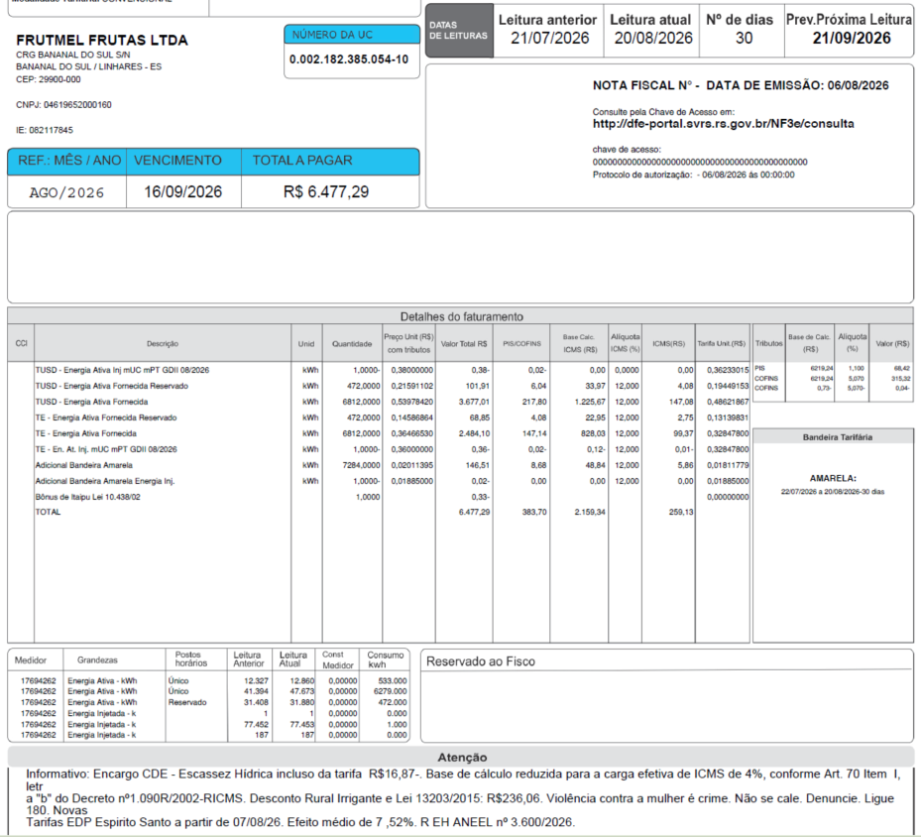
 | TUSD - Consumo inj Reservado | kWh | - | 0.00000000 | 0 | - | - | 0% | 0 | 0.14492428
 | TUSD - Consumo inj | kWh | (1.0000) | 0.38000000 | -0.38 | (0.02) | - | 0% | 0 | 0.36231070
 | TE - Consumo inj Reservado | kWh | - | 0.00000000 | 0 | - | - | 12% | - | 0.13139120
 | TE - Consumo inj | kWh | (1.0000) | 0.36000000 | -0.4 | (0.02) | -0.12 | 12% | -0.01 | 0.32847800
 | Adicional BAM inj | kWh | (1.0000) | 0.02000000 | (0.02) | (0.00) | -0.01 |  | -0.00 | 0.01885000
 | Adicional BVM1 inj | kWh | - | 0.00000000 | - | - | - |  | - | 0.00000000
 | Adicional BVM2 inj | kWh | - | 0.00000000 | - | - | - |  | - | 0.00000000
 | Adicional EH inj | kWh | - | 0.00000000 | - | - | - |  | - | 0.00000000

 | Multas
 | Juros |  |  |  | (0.33)
 | Doações
 | Bônus/Descontos
 | CIP

 | TOTAL |  |  |  | 6,477.28 | 383.68 | 2,159.32 |  | 259.12

 | Informativo Escassez | 6,812.00 | 0.00018609 | -0.00259652 | (16.42) | Incorreto no SAP
 |  | 472.00 | 0.00018609 | -0.00259652 | (1.14)
 |  |  |  |  | 0.68
 |  | -1.00 | 0.00013866 | -0.00259652 | 0.00
 |  | 0.00 | 0.00013866 | -0.00259652 | -
 |  |  |  |  | -
 |  |  |  |  | (16.87)

 | Desconto Rural Irrigante |  |  |  | -236.06 | Incorreto no SAP

 | Perc. de Redução da Energia Injetada |  |  | TUSD | 73.90% | TE | 100.00% | A partir de 01/01/2026
 |  |  |  | TUSD | 75.22% | TE | 100.00% | A partir de 07/08/2026
 |  |  |  |  |  | desconto: | 60%
 | Fatura B2 Irrig
 |  |  | Qtde | TUSD | TE | TUSD + TE | R$
 | Fornecimento de Energia Elétrica |  |  |  |  |  | 7,066.49

 | Energia Fornecida |  | 6,812.00 | 0.48621867 | 0.32847800 | 0.81469667 | 5,549.71 |  | Tarifa reservada bandeira com desconto
 | Energia Fornecida reservado |  | 472.00 | 0.48621867 | 0.32847800 | 0.81469667 | 384.54 |  | 0.01811712
 | Desconto reservado |  |  |  |  |  | -230.72 |  | -
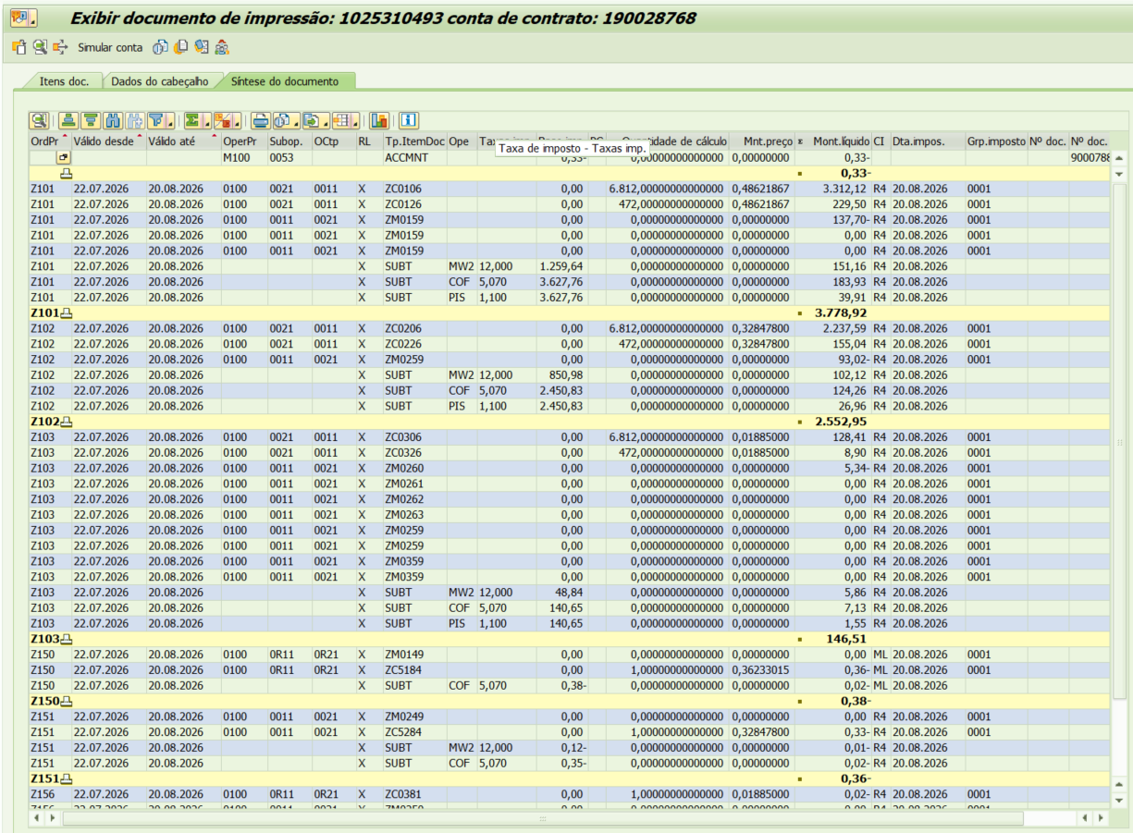
 |  |  |  |  |  |  |  |  | -
 | Adicional BAM |  | 6,812.00 |  | 0.01885 |  | 128.41 |  | -
 | Adicional BVM 1 |  | - |  | 0.04463 |  | 0.00
 | Adicional BVM 2 |  | - |  | 0.07877 |  | 0.00
 | Adicional Escassez Hídrica |  | - |  | 0.14200 |  | 0.00

 | Adicional BAM PT Reservado |  | 472.00 |  | 0.01885 |  | 8.90
 | Adicional BVM 1 PT Reservado |  | - |  | 0.04463 |  | 0.00
 | Adicional BVM 2 PT Reservado |  | - |  | 0.07877 |  | 0.00
 | Adicional Esc. Hídrica Reserv |  | - |  | 0.14200 |  | 0.00

 | Desc Adicional BAM |  |  |  |  |  | -5.34
 | Desc Adicional BVM 1 |  |  |  |  |  | 0.00
 | Desc Adicional BVM 2 |  |  |  |  |  | 0.00
 | Desc Adicional Escassez Hídrica |  |  |  |  |  | 0.00

 | Energia Injetada |  | -1.0 | 0.36231070165 | 0.32847800 | 0.69078870 | -0.69

 | Energia Injetada reservado |  | 0.0 | 0.36243453 | 0.32847800 | 0.69078870 | 0.00 |  | Tarifa reservada bandeira com desconto
 | Desconto Injetado reservado |  |  |  |  |  | 0.00 |  | 0.01885000
 |  |  |  |  |  |  |  |  | -
 | Adicional BAM Injet |  | (1.00) |  | 0.01885 |  | -0.02 |  | -
 | Adicional BVM 1 Injet |  | - |  | 0.04463 |  | 0.00 |  | -
 | Adicional BVM 2 Injet |  | - |  | 0.07877 |  | 0.00
 | Adicional Escassez Hídrica |  | - |  | 0.14200 |  | 0.00

 | Adicional BAM PT Reservado Injet |  | - |  | 0.01885 |  | 0.00
 | Adicional BVM 1 PT Reservado Injet |  | - |  | 0.04463 |  | 0.00
 | Adicional BVM 2 PT Reservado Injet |  | - |  | 0.07877 |  | 0.00
 | Adicional Esc. Hídrica Reserv |  | - |  | 0.14200 |  | 0.00

 | Desc Adicional BAM Injet |  |  |  |  |  | 0.00
 | Desc Adicional BVM 1 Injet |  |  |  |  |  | 0.00
 | Desc Adicional BVM 2 Injet |  |  |  |  |  | 0.00
 | Desc Adicional Escassez Hídrica |  |  |  |  |  | 0.00

 |  |  |  |  |  |  |  | 0.00

 |  |  |  |  |  |  | 5,834.79

 |  |  | Base de Cálculo
 | PIS |  | 6219.22 | 1.10% |  |  | 68.41
 | PIS Eneg Inj |  | -0.76 | 1.10% |  |  | -0.01
 | COFINS |  | 6219.22 | 5.07% |  |  | 315.31
 | COFINS Eneg Inj |  | -0.76 | 5.07% |  |  | -0.04
 | ICMS |  | 7067.30 | 12% |  |  | 848.08
 | ICMS Eneg Inj |  | -0.42 | 12% |  |  | -0.05

 | Se for base reduzida: (célula E43 = 12%)
 | Fornecida |  | Com tributos
 | PIS | 1.10% | 6,219.22 | x | 1.10% | 68.41
 | COFINS | 5.07% | 6,219.22 | x | 5.07% | 315.31
Rural c/ incrição | ICMS | 4.00% | 2,159.45 | x | 12.00% | 259.13 | 6,478.36 | 259.13
 |  |  |  | -

 | Injetada |  | Com tributos
 | PIS | 1.10% | (0.76) | x | 1.10% | (0.01)
 | COFINS | 5.07% | (0.76) | x | 5.07% | (0.04)
Rural c/ incrição | ICMS | 4.00% | (0.13) | x | 12.00% | (0.02) | (0.39) | -0.02

Fatura B2 IRRIG (GD II) OK (2)
 | B2 |  |  | Vigência das Tarifas: | 2026-08-07 | 2025: | 2025-01-01 |  |  |  |  | Bandeira | R$/kWh | ANEEL em 29/06 |  | TUSD FIO B
 |  |  |  |  |  |  |  |  |  |  |  | VERDE | 0.00000
 | TARIFA | TARIFA ANTIGA - REH 3370/2024 |  |  | TARIFA NOVA - REH xxxx/2025 |  |  | Tarifas Proporcionalizadas |  |  |  | BAM | 0.01885 |  |  | TARIFA | TARIFA ANTIGA - REH 3370/2024 |  |  | TARIFA NOVA - REH xxxx/2025 | Tarifas Proporcionalizadas
 |  | Tusd | TE | TUSD + TE | Tusd | TE | TUSD + TE | Tusd | TE | TUSD + TE |  | BVM1 | 0.04463 |  |  |  | Tusd (R$/kWh) |  |  | Tusd (R$/kWh) | Tusd (R$/kWh)
 | B2 | 0.468630 | 0.320680 | 0.789310 | 0.506320 | 0.337390 | 0.843710 | 0.474519 | 0.323291 | 0.797810 |  | BVM2 | 0.07877 |  |  | B2 | 0.203831 |  |  | 0.209152 | 0.204662
 | CDE Escassez Hídrica | 0.000188 | -0.004403 | 0.003605 | 0.000184 | -0.000532 | -0.000348 | 0.000187 | -0.003798 | -0.003611
 | TE SCEE |  |  |  |  | 0.0506085 |  |  | 0.007908 |  |  | Escassez Hídrica | 0.14200 |  | CUSTO |  | Part. TUSD (%) | Part. TE (%) | Tusd (R$/kWh) | TE (R$/kWh)
 |  |  |  |  |  |  |  |  |  |  |  |  |  |  | CDE CONTAS
 |  |  |  |  |  |  | Fatura |  |  |  | Vigência das Tarifas (troca Bandeira): | 2026-08-01 |  |  | CDE COVID |  |  |  |  | 0.000000
 | INSTALAÇÃO | 838840 |  |  |  |  | Aug-26 |  |  | Altere a bandeira na célula abaixo |  |  |  |  | CDE ESCASSEZ HÍDRICA |  |  |  | 0.000184 | -0.000532
 |  |  |  |  |  |  |  |  |  | BAM | BAM
 | Leitura Anterior | Nº de dias tarifa Anterior | Nº de dias tarifa Nova | Leitura Atual |  |  |  |  | Leitura Anterior | Nº de dias tarifa Anterior | Nº de dias tarifa Nova | Leitura Atual
 | 2026-07-10 | 27 | 5 | 2026-08-11 |  |  |  |  | 2026-07-10 | 21 | 11 | 2026-08-11 |  | Documento Impressão |  | 1025310494
 |  |  |  |  |  |  |  |  |  |  |  |  | desconto: | 60%
 | Descrição | Unidade | Quantidade | Preço Unit (R$) com tributos | Valor Total (R$) | PIS/COFINS (R$) | Base de Cálculo ICMS (R$) | Alíquota ICMS (%) | ICMS (R$) | Preço Unit (R$) | Tributos | Base de Cálc (R$) | Alíquota (%) | Valor (R$) | não está contabilizando injetada
 |  |  |  |  |  |  |  |  |  |  |  |  |  |  |  |  | TUSD Fio B | Receita Fio B
 | TUSD - Ativo | kWh | 4,480.0000 | 0.60930580 | 2,729.69 | 139.79 | 2,729.68 | 17% | 464.05 | 0.47451906 | PIS | 4,957.58 | 1.10% | 54.53 |  |  | 0.204662 | 916.89
 | TUSD - Consumo Reservado | kWh | 3,040.0000 | 0.24372368 | 740.92 | 37.94 | 740.91 | 17% | 125.96 | 0.18980762 | PIS Inj | (3,135.10) | 1.10% | (34.49) |  |  | 0.204662 | 622.17
 | TE - Consumo | kWh | 4,480.0000 | 0.41512054 | 1,859.74 | 95.24 | 1,859.74 |  | 316.16 | 0.32329094 | COFINS | 4,957.58 | 5.07% | 251.35 |  |  |  | -373.30
 | TE - Consumo Reservado | kWh | 3,040.0000 | 0.16604605 | 504.78 | 25.85 | 504.79 |  | 85.81 | 0.12931638 | COFINS Inj | (3,135.10) | 5.07% | (158.95) |  |  |  | 1,165.76
 | Adicional BAM | kWh | 7,520.0000 | 0.01833378 | 137.87 | 7.06 | 137.87 |  | 23.44 | 0.01427787 |  |  |  |  |  | 838840 | massa
 | Adicional BVM1 | kWh | - | 0.00000000 | - | - | - |  | - | 0.00000000
 | Adicional BVM2 | kWh | - | 0.00000000 | - | - | - |  | - | 0.00000000
 | Adicional EH | kWh | - | 0.00000000 | - | - | - |  | - | 0.00000000
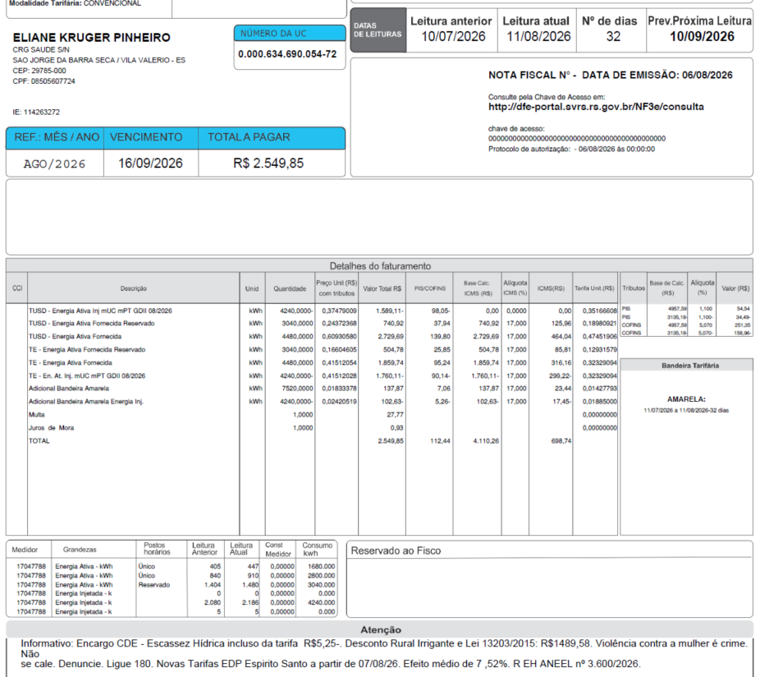
 | TUSD - Consumo inj Reservado | kWh | - | 0.00000000 | 0 | - | - | 0% | 0 | 0.14065931
 | TUSD - Consumo inj | kWh | (4,240.0000) | 0.37477123 | -1589.03 | (98.04) | - | 0% | 0 | 0.35164828
 | TE - Consumo inj Reservado | kWh | - | 0.00000000 | 0 | - | - | 17% | - | 0.12931638
 | TE - Consumo inj | kWh | (4,240.0000) | 0.41512028 | -1760.1 | (90.14) | -1,760.11 | 17% | -299.22 | 0.32329094
 | Adicional BAM inj | kWh | (4,240.0000) | 0.02420519 | (102.63) | (5.26) | -102.63 |  | -17.45 | 0.01885000
 | Adicional BVM1 inj | kWh | - | 0.00000000 | - | - | - |  | - | 0.00000000
 | Adicional BVM2 inj | kWh | - | 0.00000000 | - | - | - |  | - | 0.00000000
 | Adicional EH inj | kWh | - | 0.00000000 | - | - | - |  | - | 0.00000000

 | Multas |  |  |  | 27.77
 | Juros |  |  |  | 0.93
 | Doações
 | Bônus/Descontos
 | CIP

 | TOTAL |  |  |  | 2,549.93 | 112.45 | 4,110.25 |  | 698.74

 | Informativo Escassez | 4,480.00 | 0.00018719 | -0.00379824 | (16.18) | Incorreto no SAP
 |  | 3,040.00 | 0.00018719 | -0.00379824 | (10.98)
 |  |  |  |  | 6.59
 |  | -4,240.00 | 0.00013872 | -0.00379824 | 15.52
 |  | 0.00 | 0.00013872 | -0.00379824 | -
 |  |  |  |  | -
 |  |  |  |  | (5.05)

 | Desconto Rural Irrigante |  |  |  | -1,489.58 | Incorreto no SAP

 | Perc. de Redução da Energia Injetada |  |  | TUSD | 73.90% | TE | 100.00% | A partir de 01/01/2026
 |  |  |  | TUSD | 75.22% | TE | 100.00% | A partir de 07/08/2026
 |  |  |  |  |  | desconto: | 60%
 | Fatura B2 Irrig
 |  |  | Qtde | TUSD | TE | TUSD + TE | R$
 | Fornecimento de Energia Elétrica |  |  |  |  |  | 2,521.23

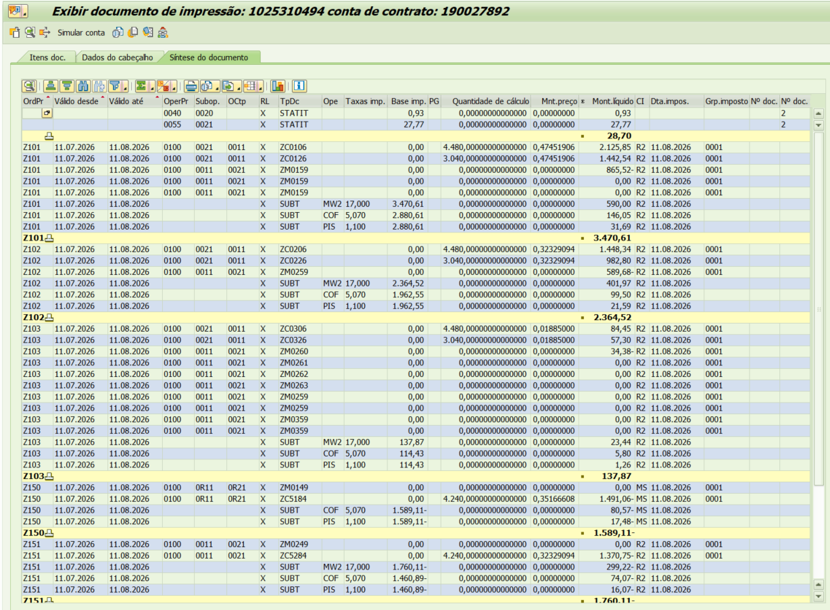
 | Energia Fornecida |  | 4,480.00 | 0.47451906 | 0.32329094 | 0.79781000 | 3,574.19 |  | Tarifa reservada bandeira com desconto
 | Energia Fornecida reservado |  | 3,040.00 | 0.47451906 | 0.32329094 | 0.79781000 | 2,425.34 |  | 0.01427787
 | Desconto reservado |  |  |  |  |  | -1,455.20 |  | -
 |  |  |  |  |  |  |  |  | -
 | Adicional BAM |  | 4,480.00 |  | 0.01885 |  | 84.45 |  | -
 | Adicional BVM 1 |  | - |  | 0.04463 |  | 0.00
 | Adicional BVM 2 |  | - |  | 0.07877 |  | 0.00
 | Adicional Escassez Hídrica |  | - |  | 0.14200 |  | 0.00

 | Adicional BAM PT Reservado |  | 3,040.00 |  | 0.01885 |  | 57.30
 | Adicional BVM 1 PT Reservado |  | - |  | 0.04463 |  | 0.00
 | Adicional BVM 2 PT Reservado |  | - |  | 0.07877 |  | 0.00
 | Adicional Esc. Hídrica Reserv |  | - |  | 0.14200 |  | 0.00

 | Desc Adicional BAM |  |  |  |  |  | -34.38
 | Desc Adicional BVM 1 |  |  |  |  |  | 0.00
 | Desc Adicional BVM 2 |  |  |  |  |  | 0.00
 | Desc Adicional Escassez Hídrica |  |  |  |  |  | 0.00

 | Energia Injetada |  | -4,240.0 | 0.35164828 | 0.32329094 | 0.67493922 | -2,861.74 |  |  |  | 0.35166608

 | Energia Injetada reservado |  | 0.0 | 0.35171387 | 0.32329094 | 0.67493922 | 0.00 |  | Tarifa reservada bandeira com desconto
 | Desconto Injetado reservado |  |  |  |  |  | 0.00 |  | 0.01885000
 |  |  |  |  |  |  |  |  | -
 | Adicional BAM Injet |  | (4,240.00) |  | 0.01885 |  | -79.92 |  | -
 | Adicional BVM 1 Injet |  | - |  | 0.04463 |  | 0.00 |  | -
 | Adicional BVM 2 Injet |  | - |  | 0.07877 |  | 0.00
 | Adicional Escassez Hídrica |  | - |  | 0.14200 |  | 0.00

 | Adicional BAM PT Reservado Injet |  | - |  | 0.01885 |  | 0.00
 | Adicional BVM 1 PT Reservado Injet |  | - |  | 0.04463 |  | 0.00
 | Adicional BVM 2 PT Reservado Injet |  | - |  | 0.07877 |  | 0.00
 | Adicional Esc. Hídrica Reserv |  | - |  | 0.14200 |  | 0.00

 | Desc Adicional BAM Injet |  |  |  |  |  | 0.00
 | Desc Adicional BVM 1 Injet |  |  |  |  |  | 0.00
 | Desc Adicional BVM 2 Injet |  |  |  |  |  | 0.00
 | Desc Adicional Escassez Hídrica |  |  |  |  |  | 0.00

 |  |  |  |  |  |  |  | 0.00

 |  |  |  |  |  |  | 1,710.04

 |  |  | Base de Cálculo
 | PIS |  | 4957.58 | 1.10% |  |  | 54.53
 | PIS Eneg Inj |  | -3135.10 | 1.10% |  |  | -34.49
 | COFINS |  | 4957.58 | 5.07% |  |  | 251.35
 | COFINS Eneg Inj |  | -3135.10 | 5.07% |  |  | -158.95
 | ICMS |  | 5972.99 | 17% |  |  | 1,015.41
 | ICMS Eneg Inj |  | -1862.73 | 17% |  |  | -316.66

 | Se for base reduzida: (célula E43 = 12%)
 | Fornecida |  | Com tributos
 | PIS | 1.10% | 4,957.58 | x | 1.10% | 54.53
 | COFINS | 5.07% | 4,957.58 | x | 5.07% | 251.35
Rural c/ incrição | ICMS | 4.00% | 1,721.38 | x | 12.00% | 206.57 | 5,164.14 | 206.57
 |  |  |  | -

 | Injetada |  | Com tributos
 | PIS | 1.10% | (3,135.10) | x | 1.10% | (34.49)
 | COFINS | 5.07% | (3,135.10) | x | 5.07% | (158.95)
Rural c/ incrição | ICMS | 4.00% | (536.83) | x | 12.00% | (64.42) | (1,610.49) | -64.42

